상품제안서
람프로스 아트콜라 자개명함케이스 귀예코프렌즈01 Choi Inhye[인쇄무료] | 상품코드: F28370

 |  |  |  |  |  |  | 02-412-0044 | www.easy1.co.kr
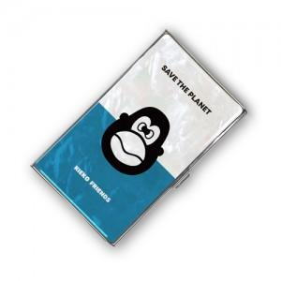

【상세/제작정보】

【인쇄/포장옵션】 | 레이저 / 종이박스

【공급단가】 | 수량 | 100~ | 300~ | 500~ | 1,000~ | 3,000~
*VAT별도 | 단가 | 14,760원 | 14,510원 | 14,140원 | 13,890원 | 13,530원

【상품 URL】 | https://dev.easy1.co.kr:443/src/goods_detail.php?gdno=28370

